URIとロゴ画像の反映箇所 (マイナアプリ)
１ 認証API利用時 | ２ 署名API利用時 | ３ 連携済サービス一覧画面 | ４ 連携済サービス詳細画面
1-1 許可内容確認画面 | 2-1 署名対象と許可内容の確認画面
 | ※券面事項入力補助APを利用する場合、表示
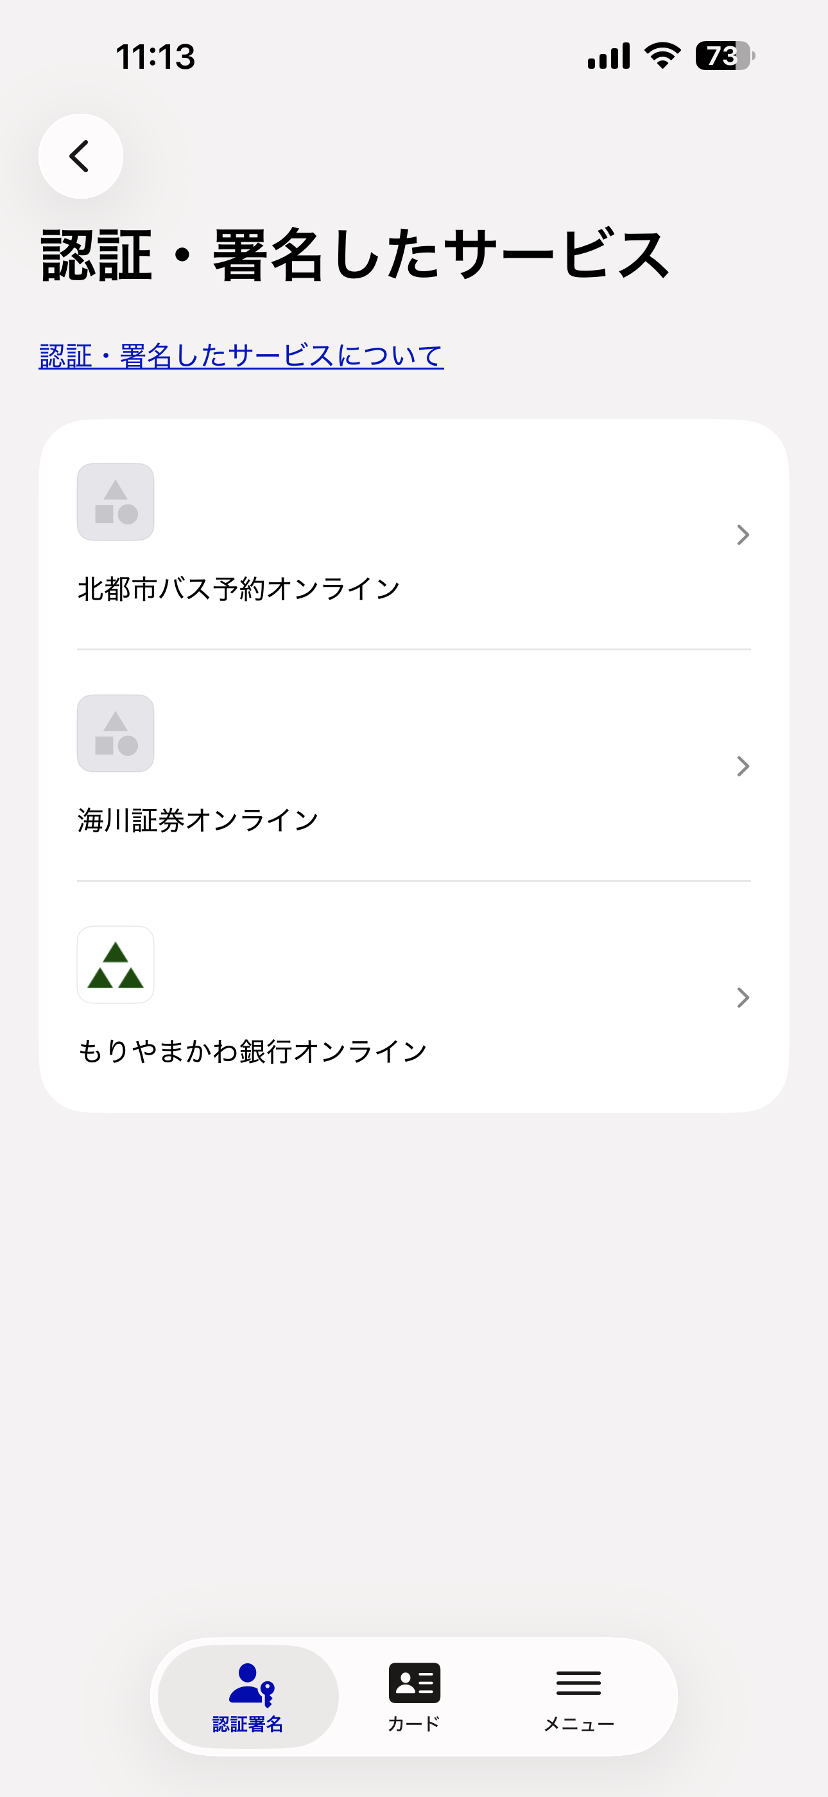
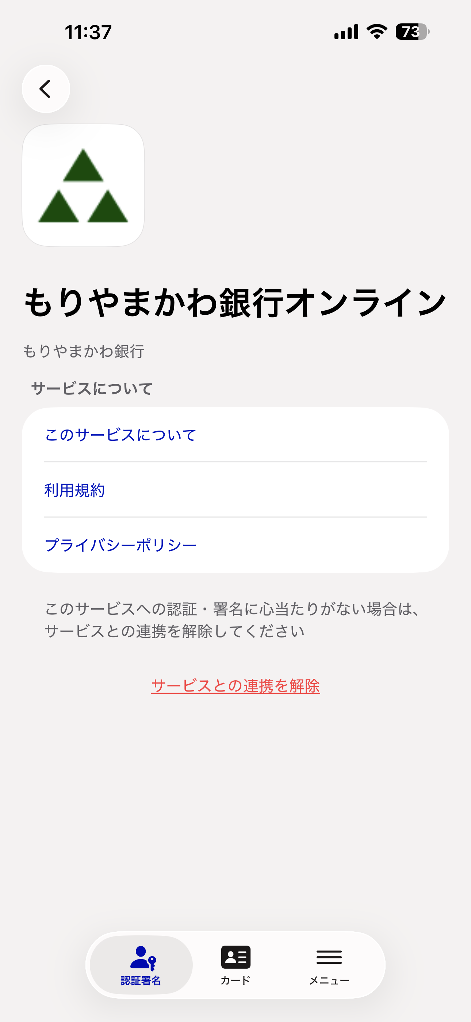
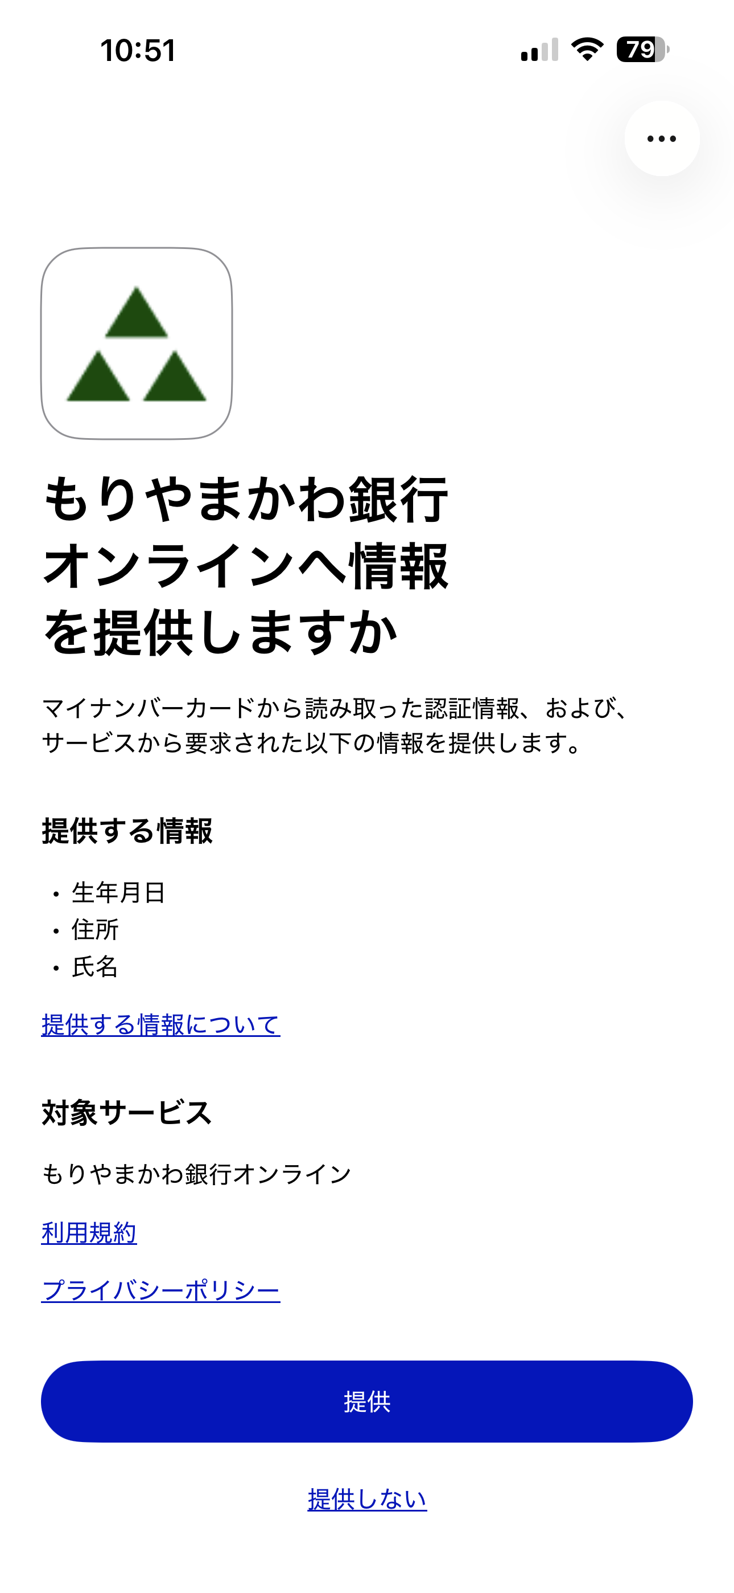
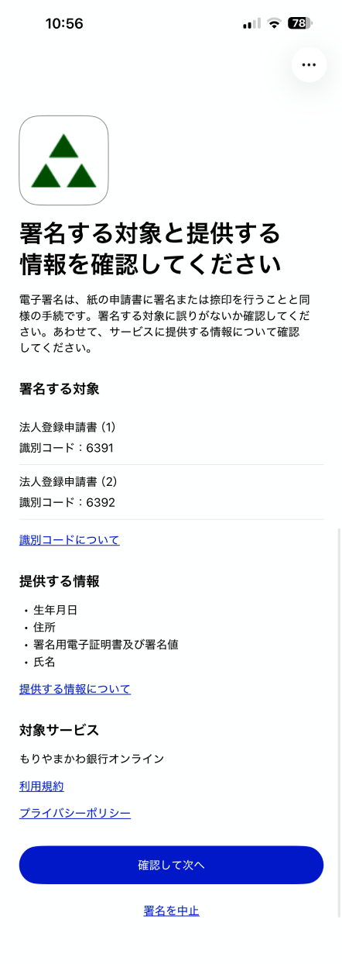

クライアントロゴ画像

クライアントロゴ画像
クライアントロゴ画像

サービス名(client_name)

サービス名(client_name)

サービス提供者名 (Publisher_name)
署名トランザクション開始エンドポイントで指定（title、identification_code）
※ 図は複数指定の場合

クライアントロゴ画像
サマリーURI

認可エンドポイントで
指定（scope）
サービス名(client_name)
利用規約URI

認可エンドポイントで
指定（scope）

ポリシーURI

利用規約URI
サービス名(client_name)

ポリシーURI

利用規約URI

ポリシーURI

